工作表1
日期 | 位置/網址 | 問題 |  | 回覆 | FTIS確認
103.02.11 | 後台-永續產業期刊 | 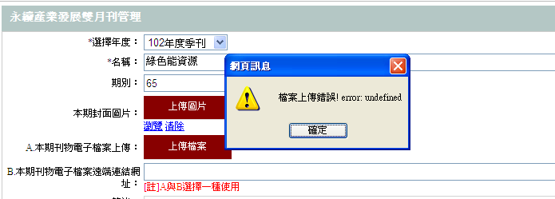 | 期刊檔案為PDF檔，無法上傳 | 測試可以，檢查一下web.config的 maxRequestLength 可能上傳的檔案超出設定的大小，是否可以提供上傳的檔測與web.config 檢查看看
103.02.11 | 前台-永續產業期刊 | 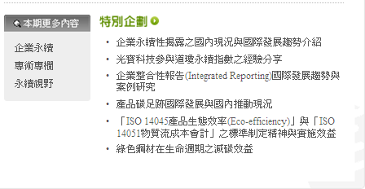 | 想確認特別企劃的後台位置 | 目前沒有編輯的功能
103.02.12 | 後台 | 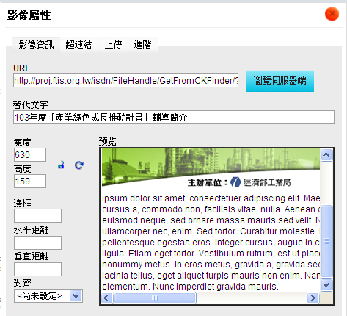 | 編輯完影像屬性，無法點選存檔 | 測試可以，請問是在哪個功能的哪篇文章?
103.02.12 | 前台-下載專區 |  | 附件無法下載 | 舊的檔案可能沒放到上傳的資料夾裡，重新上傳看看
103.02.12 | 前台-下載專區 |  | 附件無法下載 | 舊的檔案可能沒放到上傳的資料夾裡，重新上傳看看
103.02.12 | 前台-下載專區 http://www.ftis.org.tw/isdn/download/2006RoHStool.xls |  | 附件無法下載 | 這個是後台這篇 [禁限用有害物質管理工具RoHS (正式版)]，裡面打個站外連結網址，這網址應該是舊網站的連結，所以就沒有檔案
103.02.12 | 前台-下載專區 |  | 附件無法下載 | 舊的檔案可能沒放到上傳的資料夾裡，重新上傳看看
103.02.12 | 前台-下載專區 |  | 附件檔案下載錯誤 | 舊的檔案可能沒放到上傳的資料夾裡，重新上傳看看
103.02.12 | 前台-下載專區 |  | 附件無法下載 | 舊的檔案可能沒放到上傳的資料夾裡，重新上傳看看
103.02.12 | 前台-下載專區 |  | 附件檔案下載錯誤 | 舊的檔案可能沒放到上傳的資料夾裡，重新上傳看看
103.02.12 | 前台-新聞動態 | 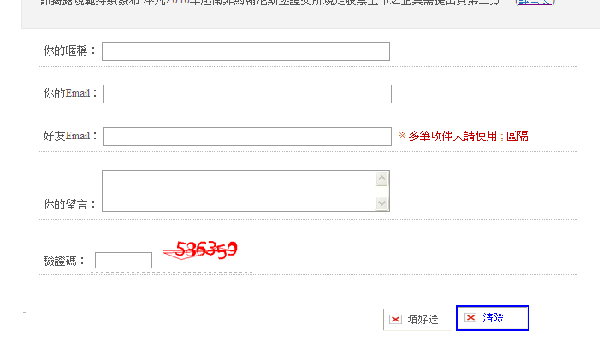 | 紅色方框處錯誤 | ok

